ניתוח איזור לעסקאות דמה
שומת
שווי מ"ר אקו'
אחוז שנתי
שנים להיוון
שווי עדכני
שווי לשומה | 18,000

תחשיב לפי מכירות בהרחבה
תאריך | גו"ח | מחיר עסקה | שטח המגרש | שטח בנוי | שנת בניה | התאמה למועד קובע | בניכוי יזמי 5% | עלויות בניה למ"ר | יתרה לקרע כולל | שטח אקו' | שווי מתואם כולל מעמ ופיתוח

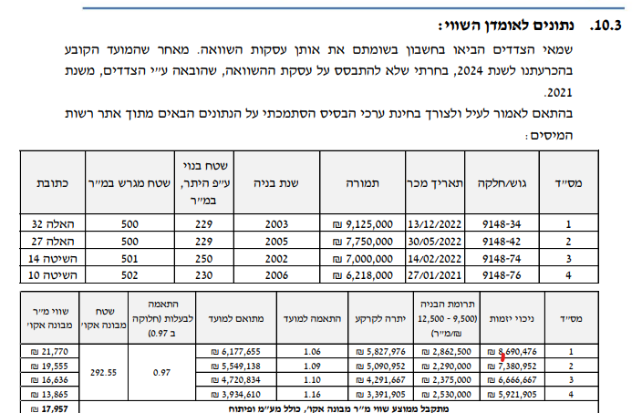

 |  |  | שווי מר"מ שומה הרחבה | 18,000
 |  |  | שנים | 1.25
 |  |  | מקדם לשנה | 1.07
 |  |  | מקדם משוקלל | 1.09
 |  |  | שווי מתואם | 19,589
 |  |  | מקדם לשומה | 0.90
 |  |  | שווי מתואם | 17,630
 |  |  | לשומה | 18,000

